상품제안서
체르니 프리미엄 원통형 차량용 공기청정기 | 상품코드: S21624

 |  |  |  |  |  |  | 02-713-8555 | www.synergygift.co.kr
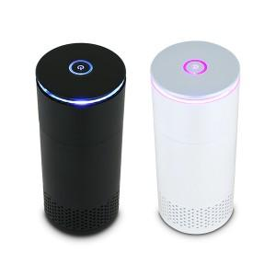

【상세/제작정보】 | <p><span style="font-size: 14pt;">레이저 인쇄만 진행 가능합니다.</span></p>

【인쇄/포장옵션】 | 레이저 / 포장지포장

【공급단가】 | 수량 | 50~ | 100~ | 500~ | 1,000~ | 2,000~
*VAT별도 | 블랙 | 19,500원 | 19,200원 | 18,750원 | 18,000원 | 17,250원
 | 화이트(단종) | 19,500원 | 19,200원 | 18,750원 | 18,000원 | 17,250원

【상품 URL】 | https://www.synergygift.co.kr:443/src/goods_detail.php?gdno=21624

